Статистика
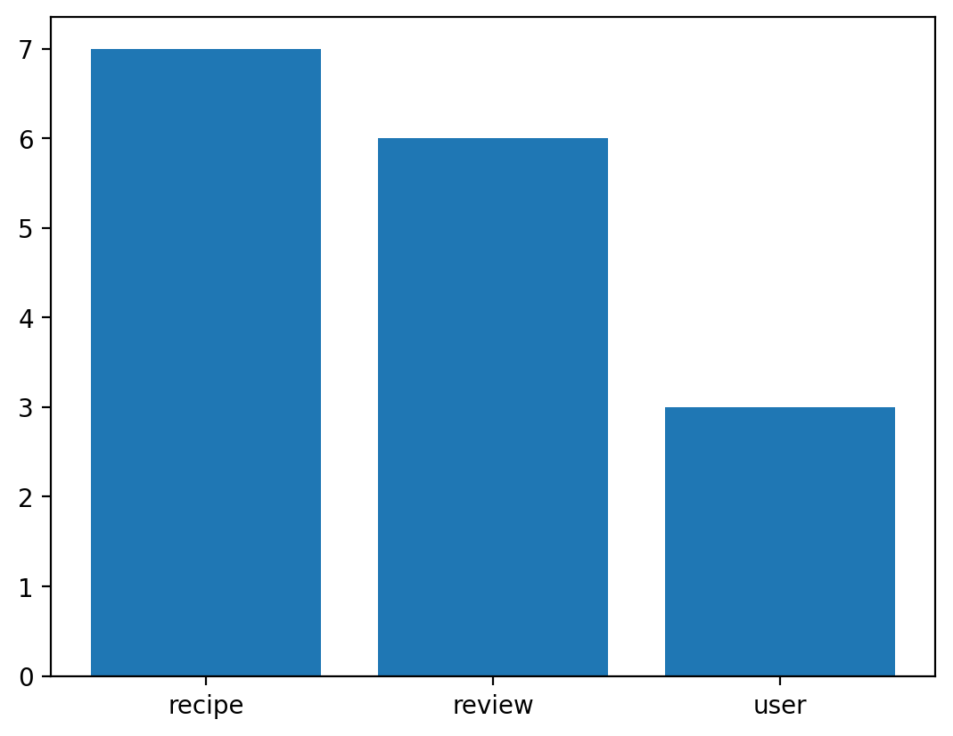
 | Атрибут | Атрибут | Атрибут | Атрибут
Сущность | count | unique | top | freq
recipe | 7 | 7 | id | 1
review | 6 | 6 | id | 1
user | 3 | 3 | id | 1

